Cover
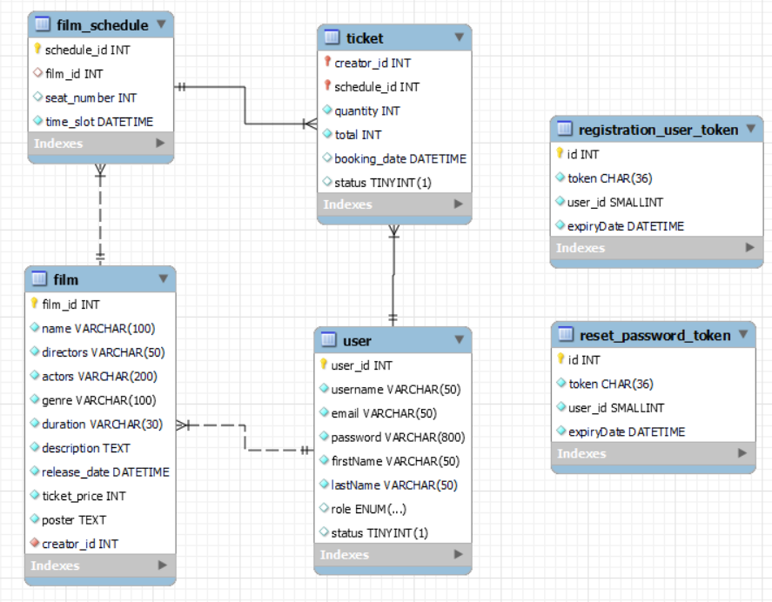
Hệ thống bán vé xem phim |  |  |  | Process | Function Name
 |  |  |  | Database Design | Quản lý bán vé xem phim

 | 1. | Overview
 |  | Tài liệu này mô tả thiết kế Database của hệ thống bán vé xem phim

 | 2. | Screen list

 |  | No | Table ID |  |  | Table Name
 |  | 1 | DB_US_001 |  |  | User
 |  | 2 | DB_US_002 |  |  | Film
 |  | 3 | DB_US_003 |  |  | Film_Schedule
 |  | 4 | DB_US_004 |  |  | Ticket
 |  | 5 | DB_US_005 |  |  | Registration User Token
 |  | 6 | DB_US_006 |  |  | Reset Password Token

User
Hệ thống bán vé xem phim |  |  |  | Process | Screen ID |  |  | Screen Name |  |  |  | Created By | Created Date | Approved Date
 |  |  |  | Database Design | DB_US_001 |  |  | User |  |  |  | Duc Anh | 2023-12-27 | MMDDYYY

1. Overview
 | Tại màn hình này cho biết thiết kế table User

2. Table Design
 | 2.1. Table Detail Image
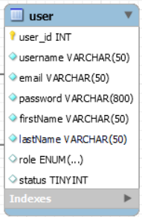

 |  | Description

 |  | Table: User
 |  |  | Field id | Field Name |  | Type | Min Length |  | Max Length | Default value | Format | Primary Key | Unique Key | Foreign Key | Reference To | Not null | Note
 |  | 1 | user_id | id của người dùng |  | INT |  |  |  | auto increment |  | x
 |  | 2 | username | username của người dùng |  | VARCHAR | 6 |  | 50 |  |  |  | x |  |  | x
 |  | 3 | password | password của người dùng |  | VARCHAR | 6 |  | 60 |  |  |  |  |  |  | x
 |  | 4 | email | email của người dùng |  | VARCHAR | 6 |  | 50 |  | ...@... |  | x |  |  | x | Email phải có @...
 |  | 5 | firstname | firstname của người dùng |  | VARCHAR | 6 |  | 50 |  |  |  |  |  |  | x
 |  | 6 | lastname | lastname của người dùng |  | VARCHAR | 6 |  | 50 |  |  |  |  |  |  | x
 |  | 7 | role | role của người dùng |  | ENUM |  |  |  | User
 |  | 8 | status | trạng thái của tài khoản |  | Boolean |  |  |  | 0 |  |  |  |  |  |  | Khi tài khoản chưa Active thì trạng thái tài khoản mặc định là 0

 | 2.2. Sample

Film
Hệ thống bán vé xem phim |  |  |  | Process | Screen ID |  |  | Screen Name |  |  |  | Created By | Created Date | Approved Date
 |  |  |  | Database Design | DB_US_002 |  |  | Film |  |  |  | Duc Anh | 2023-10-29 | MMDDYYY

1. Overview
 | Tại màn hình này cho biết thiết kế table Phim

2. Table Design
 | 2.1. Table Detail Image
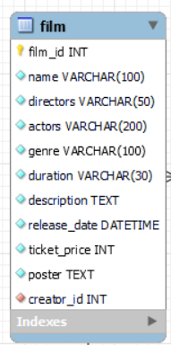

 |  | Description

 |  | Table: Phim
 |  |  | Field id | Field Name |  | Type | Min Length |  | Max Length | Default value | Format | Primary Key | Unique Key | Foreign Key | Reference To | Not null | Note
 |  | 1 | film_id | id của phim |  | INT |  |  |  | auto increment |  | x
 |  | 2 | name | tên của phim |  | VARCHAR |  |  |  |  |  |  | x |  |  | x
 |  | 3 | directors | tên đạo diễn của phim |  | VARCHAR | 6 |  | 50
 |  | 4 | actors | tên diễn viên chính trong phim |  | VARCHAR |  |  |  |  |  |  |  |  |  | x
 |  | 4 | genre | thể loại của phim |  | VARCHAR |  |  |  |  |  |  |  |  |  | x
 |  | 5 | duration | thời lượng của phim |  | VARCHAR |  |  |  |  |  |  |  |  |  | x
 |  | 6 | description | tóm tắt nội dung của phim |  | TEXT |  |  |  |  |  |  |  |  |  | x
 |  | 7 | release_date | ngày khởi chiếu của phim |  | DATETIME |  |  |  |  | YYYY-MM-DD HH:MM:SS |  |  |  |  | x
 |  | 8 | ticket_price | giá vé của phim |  | INT |  |  |  |  |  |  |  |  |  | x
 |  | 9 | poster | áp phích của phim |  | TEXT |  |  |  |  |  |  |  |  |  | x
 |  | 10 | creator_id | id của người tạo |  | INT |  |  |  |  |  |  |  | x | User(user_id) | x | 1 phim được tạo bởi 1 người
 | 2.2. Sample

Film_Schedule
Hệ thống bán vé xem phim |  |  |  | Process | Screen ID |  |  | Screen Name |  |  |  | Created By | Created Date | Approved Date
 |  |  |  | Database Design | DB_US_003 |  |  | Film_Schedule |  |  |  | Anh | 2023-10-29 | MMDDYYY

1. Overview
 | Tại màn hình này cho biết thiết kế table Lich_Chieu_Phim

2. Table Design
 | 2.1. Table Detail Image
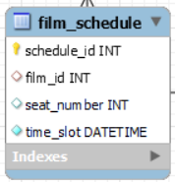

 |  | Description

 |  | Table: Film_Schedule
 |  |  | Field id | Field Name |  | Type | Min Length |  | Max Length | Default value | Format | Primary Key | Unique Key | Foreign Key | Reference To | Not null | Note
 |  | 1 | schedule_id | id của lịch chiếu |  | INT |  |  |  |  |  | x
 |  | 2 | film_id | id của phim |  | INT |  |  |  |  |  |  |  | x | Film(film_id) | x
 |  | 3 | seat_number | số lượng ghế của lịch chiếu |  | INT | 50 |  | 100 | 50 |  |  |  |  |  | x
 |  | 4 | time_slot | ngày chiếu |  | DATETIME |  |  |  |  | YYYY-MM-DD HH:MM:SS |  |  |  |  | x
 | 2.2. Sample

Ticket
Hệ thống bán vé xem phim |  |  |  | Process | Screen ID |  |  | Screen Name |  |  |  | Created By | Created Date | Approved Date
 |  |  |  | Database Design | DB_US_004 |  |  | Ticket |  |  |  | Anh | 2023-10-29 | MMDDYYY

1. Overview
 | Tại màn hình này cho biết thiết kế table Ve_Dat
 | 2 table User và Lich_Chieu_Phim là quan hệ nhiều nhiều (n-n) nên sẽ sinh ra table Ve_Dat

2. Table Design
 | 2.1. Table Detail Image

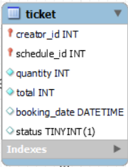

 |  | Description

 |  | Table: Ticket
 |  |  | Field id | Field Name |  | Type | Min Length |  | Max Length | Default value | Format | Primary Key | Unique Key | Foreign Key | Reference To | Not null | Note
 |  | 1 | creator_id | id của người đặt |  | INT |  |  |  |  |  | x |  | x | User(user_id)
 |  | 2 | schedule_id | id của lịch chiếu |  | INT |  |  |  |  |  |  |  | x | Film_Schedule(film_id)
 |  | 3 | quantity | số lượng vé đặt |  | INT | 1 |  |  |  |  |  |  |  |  | x
 |  | 4 | total | tổng tiền của vé đặt |  | INT |  |  |  |  |  |  |  |  |  | x
 |  | 6 | booking_date | ngày đặt vé |  | DATETIME |  |  |  | NOW() |  |  |  |  |  | x | Khi người dùng chưa thanh toán thì trạng thái thanh toán mặc định là 0
 |  | 5 | status | trạng thái thanh toán |  | BOOLEAN |  |  |  | 0 |  |  |  |  |  | x | Khi người dùng chưa thanh toán thì trạng thái thanh toán mặc định là 0

 | 2.2. Sample

Registration User Token
Hệ thống bán vé xem phim |  |  |  | Process | Screen ID |  |  | Screen Name |  |  |  | Created By | Created Date | Approved Date
 |  |  |  | Database Design | DB_US_005 |  |  | Registration User Token |  |  |  | Anh | 2023-12-03 | MMDDYYY

1. Overview
 | Tại màn hình này cho biết thiết kế table Registration User Token

2. Table Design
 | 2.1. Table Detail Image
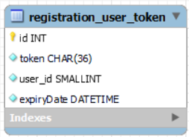

 |  | Description

 |  | Table: Registration User Token
 |  |  | Field id | Field Name |  | Type | Min Length |  | Max Length | Default value | Format | Primary Key | Unique Key | Foreign Key | Reference To | Not null | Note
 |  | 1 | id | id của token |  | INT |  |  |  | auto increment |  | x
 |  | 2 | token | token khi người dùng đăng ký tài khoản |  | CHAR |  |  | 36 |  |  |  | x |  |  | x
 |  | 3 | user_id | id của người dùng |  | INT |  |  |  |  |  |  |  |  |  | x
 |  | 4 | expiryDate | Ngày hết hạn của token |  | DATETIME |  |  |  |  |  |  |  |  |  | x

 | 2.2. Sample

Reset Password Token
Hệ thống bán vé xem phim |  |  |  | Process | Screen ID |  |  | Screen Name |  |  |  | Created By | Created Date | Approved Date
 |  |  |  | Database Design | DB_US_006 |  |  | Reset Password Token |  |  |  | anh | 2023-12-03 | MMDDYYY

1. Overview
 | Tại màn hình này cho biết thiết kế table Reset Password Token

2. Table Design
 | 2.1. Table Detail Image

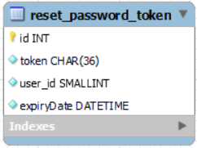

 |  | Description

 |  | Table: Reset Password Token
 |  |  | Field id | Field Name |  | Type | Min Length |  | Max Length | Default value | Format | Primary Key | Unique Key | Foreign Key | Reference To | Not null | Note
 |  | 1 | id | id của token |  | INT |  |  |  | auto increment |  | x
 |  | 2 | token | token khi người dùng muốn đặt lại mật khẩu |  | CHAR |  |  | 36 |  |  |  | x |  |  | x
 |  | 3 | user_id | id của người dùng |  | INT |  |  |  |  |  |  |  |  |  | x
 |  | 4 | expiryDate | Ngày hết hạn của token |  | DATETIME |  |  |  |  |  |  |  |  |  | x

 | 2.2. Sample

